关系图
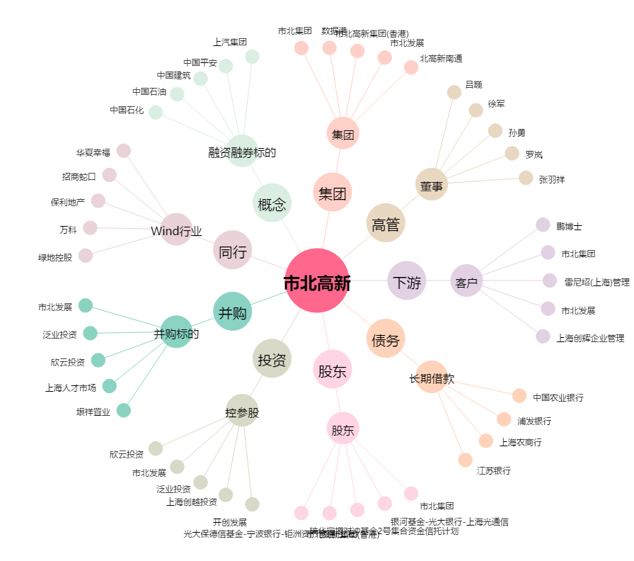
市北高新[600604.SH] - 关系概览图

